Portada
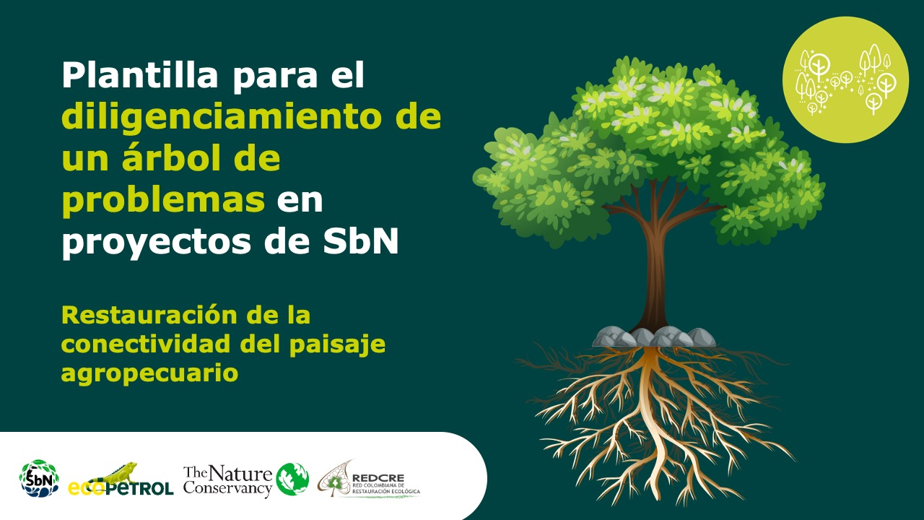

Planificación y gestión participativa del turismo sostenible

Forma correcta: Restauración de la conectividad del paisaje agropecuario

Versión 1 | REDCRE, 2022
Versión 2 | Ejemplo adaptado por: Corporación Biocomercio Sostenible, Skaphe, 2025

Léame
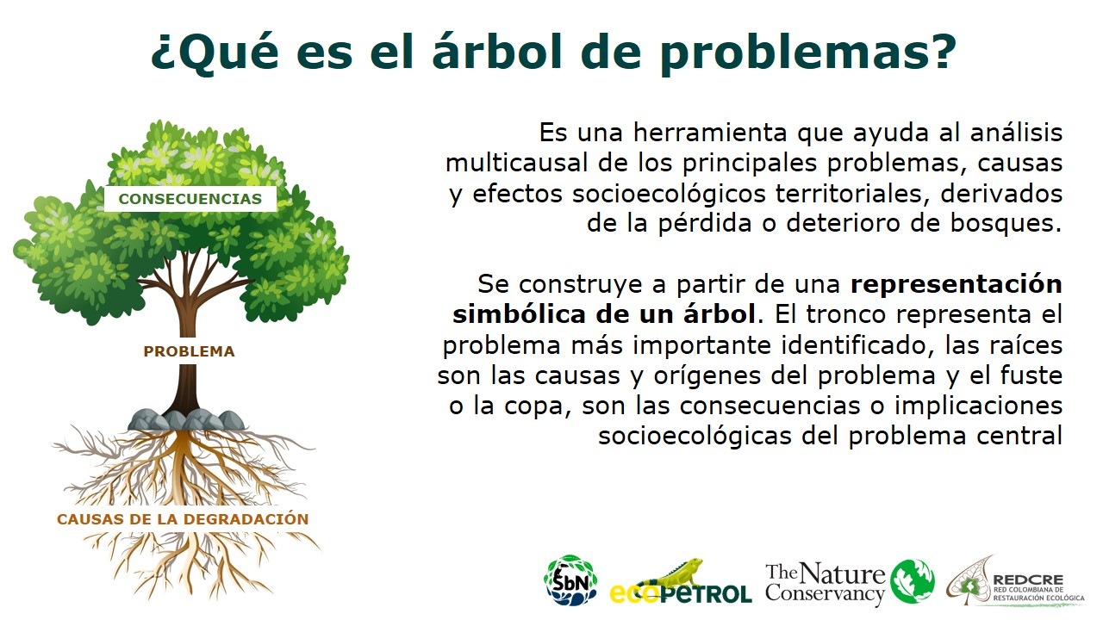

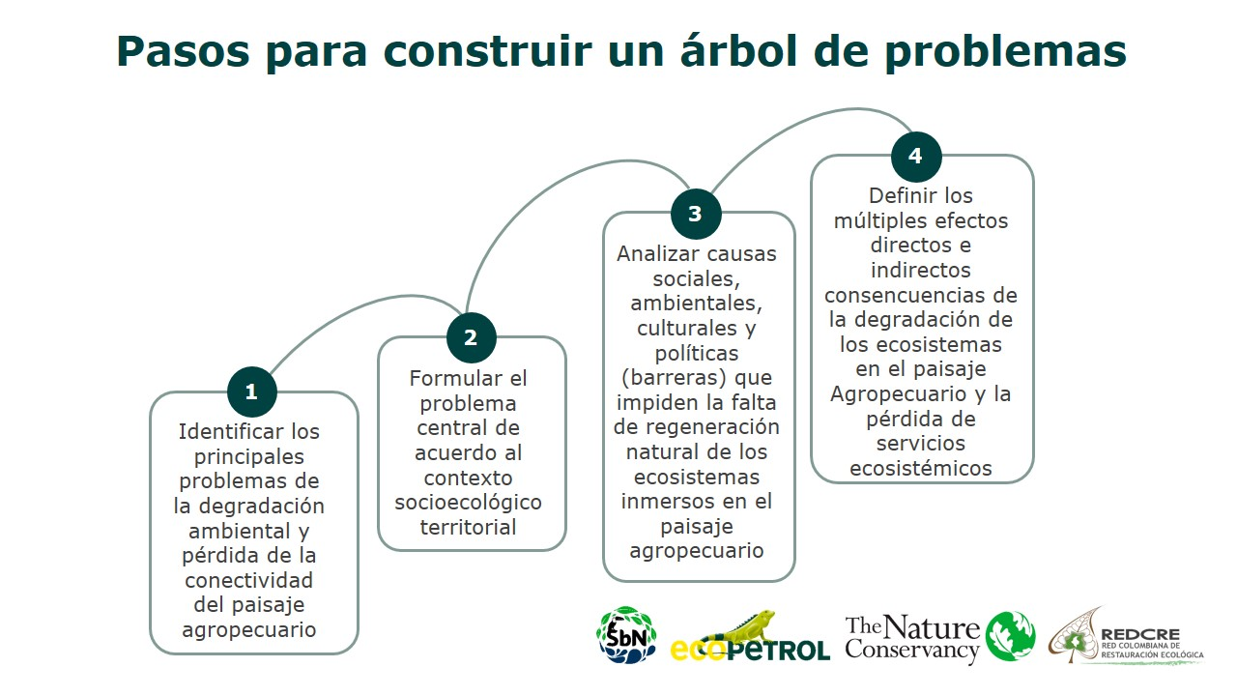

Definir los múltiples efectos directos e indirectos y consecuencias del turismo en la región.

Análizar causas sociales, ambientales, culturales y políticas (barreras) que impiden la planificación y gestión participativa del turismo sostenible en el territorio.

Identificar los principales problemas del turismo en el territorio

